таблица
 |  | VICTORY
№ п/п | Артикул | Наименование | Фото | Размер | ВАШ ЗАКАЗ | ЦЕНЫ
 |  |  |  |  |  | Спец цена (от 50 тыс) руб | Оптовая цена (от 20 тыс) руб | СУММА (при заказе от 50 тыс) | СУММА (при заказе от 20 тыс) | МРЦ
1 | К 440 | Боди с юбочкой в полоску | 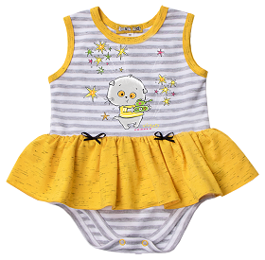 | 62 |  | 490.00 | 539.00 | 0.00 | 0.00 | 735.00
 |  |  |  | 68 |  |  |  | 0.00 | 0.00
 |  |  |  | 74 |  |  |  | 0.00 | 0.00

2 | К 441 | Платье комбинированное | 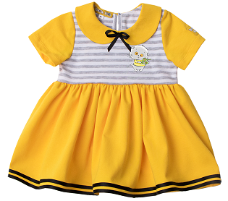 | 62 |  | 700.00 | 770.00 | 0.00 | 0.00 | 1,050.00
 |  |  |  | 68 |  |  |  | 0.00 | 0.00
 |  |  |  | 74 |  |  |  | 0.00 | 0.00
 |  |  |  | 80 |  | 730.00 | 803.00 | 0.00 | 0.00 | 1,095.00
 |  |  |  | 86 |  |  |  | 0.00 | 0.00
 |  |  |  | 92 |  |  |  | 0.00 | 0.00
 |  |  |  | 98 |  |  |  | 0.00 | 0.00
3 | К 442 | Штанишки с бантиками в полоску | 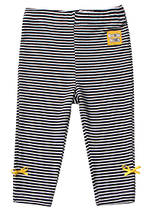 | 62 |  | 259.00 | 285.00 | 0.00 | 0.00 | 389.00
 |  |  |  | 68 |  |  |  | 0.00 | 0.00
 |  |  |  | 74 |  |  |  | 0.00 | 0.00
 |  |  |  | 80 |  | 290.00 | 319.00 | 0.00 | 0.00 | 435.00
 |  |  |  | 86 |  |  |  | 0.00 | 0.00
 |  |  |  | 92 |  |  |  | 0.00 | 0.00
 |  |  |  | 98 |  |  |  | 0.00 | 0.00
4 | К 443 | Маечка с рюшей | 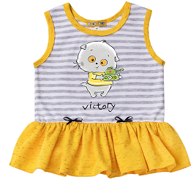 |  |  | 490.00 | 539.00 |  |  | 735.00

 |  |  |  | 80 |  |  |  | 0.00 | 0.00
 |  |  |  | 86 |  |  |  | 0.00 | 0.00
 |  |  |  | 92 |  |  |  | 0.00 | 0.00
 |  |  |  | 98 |  |  |  | 0.00 | 0.00
5 | К 451 | Боди с планкой тем.серый | 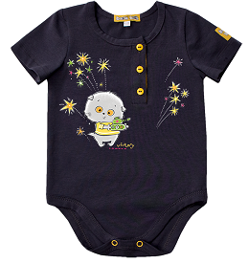 | 62 |  | 630.00 | 693.00 | 0.00 | 0.00 | 845.00
 |  |  |  | 68 |  |  |  | 0.00 | 0.00
 |  |  |  | 74 |  |  |  | 0.00 | 0.00

6 | К 452 | Кофта "толстовка" комбинированная | 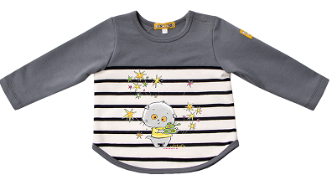 | 62 |  | 580.00 | 638.00 | 0.00 | 0.00 | 870.00
 |  |  |  | 68 |  |  |  | 0.00 | 0.00
 |  |  |  | 74 |  |  |  | 0.00 | 0.00
 |  |  |  | 80 |  | 610.00 | 671.00 | 0.00 | 0.00 | 915.00
 |  |  |  | 86 |  |  |  | 0.00 | 0.00
 |  |  |  | 92 |  |  |  | 0.00 | 0.00
 |  |  |  | 98 |  |  |  | 0.00 | 0.00
7 | К 453 | Штанишки с кармашками желтые | 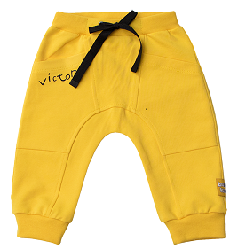 | 62 |  | 700.00 | 770.00 | 0.00 | 0.00 | 1,050.00
 |  |  |  | 68 |  |  |  | 0.00 | 0.00
 |  |  |  | 74 |  |  |  | 0.00 | 0.00
 |  |  |  | 80 |  | 760.00 | 836.00 | 0.00 | 0.00 | 1,140.00
 |  |  |  | 86 |  |  |  | 0.00 | 0.00
 |  |  |  | 92 |  |  |  | 0.00 | 0.00
 |  |  |  | 98 |  |  |  | 0.00 | 0.00
8 | К 454 | Рубашечка с планкой тем.серая | 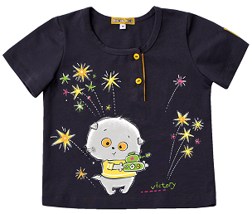 |  |  | 690.00 | 759.00 |  |  | 1,035.00

 |  |  |  | 80 |  |  |  | 0.00 | 0.00
 |  |  |  | 86 |  |  |  | 0.00 | 0.00
 |  |  |  | 92 |  |  |  | 0.00 | 0.00
 |  |  |  | 98 |  |  |  | 0.00 | 0.00
 |  |  |  |  |  |  | ИТОГО: | 0.00 | 0.00

